PlanningV3-Utilisateurs-permiss
TC ID | Titre | Pré-conditions | Steps | tests_data | Résultats Actuels | Résultats Attendus | Status (Réussi/ Echéc) | Remarques | Captures
 | Paramétrage / Liste des rôles
 | Redirection vers La page de la liste des roles | 1) L'admin est sur la page de la connexion VIA URL: "https://demo.playpro.fr/back-office/login" 2) L'admin se connecte au back-office avec un email et un mot de passe valides | 1) cliquer sur "Équipe" en menu sidebar 2) cliquer sur "Rôles & accès" en menu |  | Le client se redirige vers Équipe => Paramétrage /Liste des rôles VIA URL: "https://demo.playpro.fr/back-office /roles" | La pge de la liste des roles s'affiche correctement avec un table (ID, Nom,Nom d'affichage,Actions) | Passed
 | Ajouter un nouveau rôle | 1) L'admin est sur la page de la connexion VIA URL: "https://demo.playpro.fr/back-office/login" 2) L'admin se connecte au back-office avec un email et un mot de passe valides 3) L'admin est sur la page de la liste des rôles | 1) cliquer sur le bouton "Ajouter un rôle" 2) saisir un Nom 3) saisir un Nom d'affichage 4) Sélectionnez les utilisateurs à assigner à ce rôle 5) Sélectionnez les permissions à attribuer à ce rôle 6) cliquer sur le bouton "Enregistrer" | 2) RoleDemo 3) demo role 4) Chaker Ben Said demo demo 5) Rétablir le jeu de base Consulter RDV Consulter client Consulter vente Consulter produit Consulter abonnement Consulter forfaits/offre decouverte Consulter profil ...... Consulter SMS auto | L'admin se redirige vers une formulaire de création d'un nouveau role VIA URL: "https://demo.playpro.fr/back-office/ role/create" Le nouveau role est crée avec succès et s'affiche dans la liste des roles un message de succès s'affiche lors de la redirection vers la liste des roles qui indique: "Le role a été crée avec succès" | Le role est crée correctement et s'affiche lors de la redirection vers la liste en page | Passed | Remarque: La liste des staffs va afficher: - Le Super Admin - Le compte avec lequel on est connecté
 | Modifier le role déjà crée | 1) L'admin est sur la page de la connexion VIA URL: "https://demo.playpro.fr/back-office/login" 2) L'admin se connecte au back-office avec un email et un mot de passe valides 3) L'admin est sur la page de la liste des rôles | 1) cliquer sur le bouton Actions (...) d'un role 2) cliquer sur le bouton "Modifier" | 1) role à cliquer : "RoleDemo" | L'admin se redirige vers une formulaire de modification de role VIA URL: "https://demo.playpro.fr/back-office/ role/11/edit" Le Nom de role s'affiche lors de la redirection en récupérant les données de role | L'admin passe à la page de la modification de Role en chargement les données de Role pour le modifier: - Nom * - Nom d'affichage * - Sélectionnez les utilisateurs à assigner à ce rôle* - Sélectionnez les permissions à attribuer à ce rôle | Passed
 | Affichage de la liste des Permissions | 1) L'admin est sur la page de la connexion VIA URL: "https://demo.playpro.fr/back-office/login" 2) L'admin se connecte au back-office avec un email et un mot de passe valides 3) L'admin est sur la page de la liste des rôles | 1) cliquer sur le bouton Actions (...) d'un role 2) cliquer sur le bouton "Modifier" | 1) role à cliquer : "RoleDemo" | L'admin se redirige vers Le Formaulaire de modification de Role et la liste des permissions à attribuer à ce rôle s'affiche correctement. | L'admin voit des permissions à sélèctionner pour ce Role | Passed
 | Supprimer une permission aléatoire dans la liste des permissions | 1) L'admin est sur la page de la connexion VIA URL: "https://demo.playpro.fr/back-office/login" 2) L'admin se connecte au back-office avec un email et un mot de passe valides 3) L'admin est sur la page de la liste des rôles | 1) cliquer sur le bouton Actions (...) d'un role 2) cliquer sur le bouton "Modifier" 3) cliquer sur le croix "x" d'une permission aléatoire | 1) role à cliquer : "RoleDemo" 3) "Consulter client" | La permission est supprimé correctement en respectant l'ordre dans la liste des permissions | La permission a été supprimée correctement dans la liste | Passed
 | Supprimer les permissions par tout | 1) L'admin est sur la page de la connexion VIA URL: "https://demo.playpro.fr/back-office/login" 2) L'admin se connecte au back-office avec un email et un mot de passe valides 3) L'admin est sur la page de la liste des rôles | 1) cliquer sur le bouton Actions (...) d'un role 2) cliquer sur le bouton "Modifier" 3) cliquer sur le croix "x" rouge de la liste | 1) role à cliquer : "RoleDemo" | Toutes les permissions sont supprimés par tout | Toutes les permissions doivent etre supprimées correctement | Passed
 | Supprimer une permission aléatoire et enregistrer la modification | 1) L'admin est sur la page de la connexion VIA URL: "https://demo.playpro.fr/back-office/login" 2) L'admin se connecte au back-office avec un email et un mot de passe valides 3) L'admin est sur la page de la liste des rôles | 1) cliquer sur le bouton Actions (...) d'un role 2) cliquer sur le bouton "Modifier" 3) cliquer sur le croix "x" d'une permission aléatoire 4) cliquer sur le bouton "Enrgistrer" | 1) role à cliquer : "RoleDemo" 3) "Consulter client" | un message de succès s'affiche lors de la redirection vers la page des roles en indiquant: " Le rôle a été modifié avec succès !" La permission est supprimée et enregistrée correctement | La permission a été supprimée correctement dans la liste en enregistrement la modification correctement | Passed
 | Supprimer permission par tout et enregistrer la modification | 1) L'admin est sur la page de la connexion VIA URL: "https://demo.playpro.fr/back-office/login" 2) L'admin se connecte au back-office avec un email et un mot de passe valides 3) L'admin est sur la page de la liste des rôles | 1) cliquer sur le bouton Actions (...) d'un role 2) cliquer sur le bouton "Modifier" 3) cliquer sur le croix "x" rouge de la liste 4) cliquer sur le bouton "Enrgistrer" | 1) role à cliquer : "RoleDemo" | un message de succès s'affiche lors de la redirection vers la page des roles en indiquant: " Le rôle a été modifié avec succès !" Toutes les permissions sont supprimées et enregistrées correctement | toutes les permissions doivent etre supprimée correctement dans la liste en enregistrement la modification correctement | Passed
 | Modifier UN Role déjà crée | 1) L'admin est sur la page de la connexion VIA URL: "https://demo.playpro.fr/back-office/login" 2) L'admin se connecte au back-office avec un email et un mot de passe valides 3) L'admin est sur la page de la liste des rôles | 1) cliquer sur le bouton Actions (...) d'un role 2) cliquer sur le bouton "Modifier" 3) changer le nom d'affichage 4) cliquer pour sélèctionner un autre utilisateur | 1) role à cliquer : "RoleDemo" 3) "demo Role à modifier" | Le Role est pour le modifier correctement | Sélèctionner un autre utilisateur depuis la liste qui s'affiche pour Sélectionnez les utilisateurs à assigner à ce rôle | Passed | Remarque: La liste des staffs va afficher: - Le Super Admin - Le compte avec lequel on est connecté

 | Supprimer un role sans permissions et Lier à des employés | 1) L'admin est sur la page de la connexion VIA URL: "https://demo.playpro.fr/back-office/login" 2) L'admin se connecte au back-office avec un email et un mot de passe valides 3) L'admin est sur la page de la liste des rôles | 1) cliquer sur Button Actions (...) d'un role 2) cliquer sur le bouton "Supprimer" 3) en PoPUP dialog confirm suppression, cliquer le bouton "Supprimer" | 1) ID: 11 Nom: "RoleDemo" | un message d'alerte qui s'affiche lors de loading page en indiquant: "Vous ne pouvez pas supprimer ce rôle, il est lié à une ou plusieurs personnes." | Echec de suppression de role lié à des employées | Passed
 | Supprimer un role avec des Permissions et Lier à des employés | 1) L'admin est sur la page de la connexion VIA URL: "https://demo.playpro.fr/back-office/login" 2) L'admin se connecte au back-office avec un email et un mot de passe valides 3) L'admin est sur la page de la liste des rôles | 1) cliquer sur Button Actions (...) d'un role 2) cliquer sur le bouton "Supprimer" 3) en PoPUP dialog confirm suppression, cliquer le bouton "Supprimer" | 1) ID: 11 Nom: "RoleDemo" | un message d'alerte qui s'affiche lors de loading page en indiquant: "Vous ne pouvez pas supprimer ce rôle, il est lié à une ou plusieurs personnes." | Echec de suppression de role lié à des employées | Passed
 | Supprimer un role sans permissions et NE PAS Lier à des employés | 1) L'admin est sur la page de la connexion VIA URL: "https://demo.playpro.fr/back-office/login" 2) L'admin se connecte au back-office avec un email et un mot de passe valides 3) L'admin est sur la page de la liste des rôles | 1) cliquer sur Button Actions (...) d'un role 2) cliquer sur le bouton "Supprimer" 3) en PoPUP dialog confirm suppression, cliquer le bouton "Supprimer" | 1) ID: 12 Nom: "Role44" | Le role est supprimé de table et un message d'alerte qui s'affiche lors de loading page en indiquant: "Le rôle a été supprimé avec succès !" | Echec de suppression de role lié à des employées | Passed
 | Supprimer un role avec des Permissions et NE PAS Lier à des employés | 1) L'admin est sur la page de la connexion VIA URL: "https://demo.playpro.fr/back-office/login" 2) L'admin se connecte au back-office avec un email et un mot de passe valides 3) L'admin est sur la page de la liste des rôles | 1) cliquer sur Button Actions (...) d'un role 2) cliquer sur le bouton "Supprimer" 3) en PoPUP dialog confirm suppression, cliquer le bouton "Supprimer" | 1) ID: 11 Nom: "RoleDemo" | Le role est supprimé de table et un message d'alerte qui s'affiche lors de loading page en indiquant: "Le rôle a été supprimé avec succès !" | Echec de suppression de role lié à des employées | Passed

 | Cas 1: Test Connexion avec Compte Actif | 1) L'admin est sur la page de la connexion VIA URL: https://chaker-qa-playpro-bo.playpro.fr/ back-office/login 2) L'admin se connecte au back-office avec un email et un mot de passe valides 3) L'admin est sur la page des liste des staffs https://chaker-qa-playpro-bo.playpro.fr/ back-office/v3/staffs | 1) Créer un utilisateur BO 2) Laisser le statut = Actif 3) Se déconnecter 4) Tenter connexion avec email + mot de passe | 1) Statut : Actif Prénom : Chaker Nom : ben Said Email : adminqabo@yopmail.com | L'admin se connecte facilement avec compte actif et Accès au dashboard | La connexion avec compte staff actif marche correctement | Passed
 | Cas 2: Test Connexion avec Compte Suspendu | 1) L'admin est sur la page de la connexion VIA URL: https://chaker-qa-playpro-bo.playpro.fr/ back-office/login 2) L'admin se connecte au back-office avec un email et un mot de passe valides 3) L'admin est sur la page des liste des staffs https://chaker-qa-playpro-bo.playpro.fr/ back-office/v3/staffs | 1)Aller dans Backoffice → Utilisateurs 2) Choisir un utilisateur 3) Changer statut → Suspendu 4) Sauvegarder 5) Se déconnecter 6) Tenter connexion avec ses identifiants | 1) Statut : Suspendu Prénom : Chaker Nom : ben Said Email : email@gmail.com |  | Connexion refusée Message d’erreur du type : "Votre compte est suspendu" ou "Accès non autorisé" | Test En Cours
 | Cas 3: Test Connexion avec Compte Supprimé | 1) L'admin est sur la page de la connexion VIA URL: https://chaker-qa-playpro-bo.playpro.fr/ back-office/login 2) L'admin se connecte au back-office avec un email et un mot de passe valides 3) L'admin est sur la page des liste des staffs https://chaker-qa-playpro-bo.playpro.fr/ back-office/v3/staffs | 1)Aller dans Backoffice → Utilisateurs 2) Supprimer un utilisateur 3) Tenter connexion avec ses anciens identifiants |  |  | Connexion refusée Message : "Compte inexistant" ou "Identifiants invalides" | Test En Cours

 | PLPRB-1868 [BACKOFFICE] Rôles - Affichage complet du menu Description: Même avec des permissions restreintes, l'utilisateur voit l'intégralité des icônes du menu latéral (Website settings, etc.) au lieu de voir uniquement celles autorisées. | 1) L'admin est sur la page de la connexion VIA URL: https://chaker-qa-playpro-bo.playpro.fr/ back-office/login 2) L'admin se connecte au back-office avec un email et un mot de passe valides 3) L'admin a l'accés vers la page des staffs https://chaker-qa-playpro-bo.playpro.fr/ back-office/v3/staffs 4) L'admin a l'accés vers la page des roles https://chaker-qa-playpro-bo.playpro.fr/ back-office/v3/roles | 1) Aller dans : Équipe → Rôles & accès 2) Cliquer sur Créer 3) Configurer Le nom et Le nom d'affichage 4) Activer seulement 3 permissions. 5) Cliquer sur le bouton Valider 6) Aller dans Menu : Équipe → Utilisateurs 7) Cliquer sur Créer 8) saisir Nom 9) saisir Prénom 10) saisir Email 11) sélèctionner Rôle 12) Cliquer sur le bouton Valider 13) Se déconnecter de l'admin 14) Se connecter avec cet utilisateur 15) Vérifier du menu latéral | 3) Nom : TestRoleRestricted Nom d'affichage : Role Test Restrict 4) ✔ Consulter activité ✔ Consulter Pos ✔ Consulter blog 8) Nom : Test 9) Prénom : Menu 10) Email : test.menu@mail.com 11) Rôle : TestRoleRestricted 14) test.menu@mail.com | Actuellement le bug indique que : même sans permission, l’utilisateur voit tout le menu. | Le menu doit afficher uniquement : Tableau de bord Calendrier (si autorisé) POS Activités Blog ⚠️Les menus suivants ne doivent pas apparaître: Marketing Comptabilité Paramètres Website settings Équipe Récompenses | Test En Cours
 | Tests supplémentaires importants PLPRB-1868 [BACKOFFICE] Rôles - Affichage complet du menu Description: Même avec des permissions restreintes, l'utilisateur voit l'intégralité des icônes du menu latéral (Website settings, etc.) au lieu de voir uniquement celles autorisées. Test 1 : Permissions 0 | 1) L'admin est sur la page de la connexion VIA URL: https://chaker-qa-playpro-bo.playpro.fr/ back-office/login 2) L'admin se connecte au back-office avec un email et un mot de passe valides 3) L'admin a l'accés vers la page des staffs https://chaker-qa-playpro-bo.playpro.fr/ back-office/v3/staffs 4) L'admin a l'accés vers la page des roles https://chaker-qa-playpro-bo.playpro.fr/ back-office/v3/roles | 1) Aller dans : Équipe → Rôles & accès 2) Cliquer sur Créer 3) Configurer Le nom et Le nom d'affichage 4) Ne pas activer Aucune permission. 5) Cliquer sur le bouton Valider 6) Se reconnecter utilisateur 7) Vérifier du menu latéral | 3) Nom : TestRoleEmpty 4) |  | Utilisateur voit uniquement : Tableau de bord | Test En Cours
 | Tests supplémentaires importants PLPRB-1868 [BACKOFFICE] Rôles - Affichage complet du menu Description: Même avec des permissions restreintes, l'utilisateur voit l'intégralité des icônes du menu latéral (Website settings, etc.) au lieu de voir uniquement celles autorisées. Test 2 : Permissions spécifiques | 1) L'admin est sur la page de la connexion VIA URL: https://chaker-qa-playpro-bo.playpro.fr/ back-office/login 2) L'admin se connecte au back-office avec un email et un mot de passe valides 3) L'admin a l'accés vers la page des staffs https://chaker-qa-playpro-bo.playpro.fr/ back-office/v3/staffs 4) L'admin a l'accés vers la page des roles https://chaker-qa-playpro-bo.playpro.fr/ back-office/v3/roles | 1) Aller dans : Équipe → Rôles & accès 2) Cliquer sur Créer 3) Configurer Le nom et Le nom d'affichage 4) Activer seulement une permission. 5) Cliquer sur le bouton Valider 6) Se reconnecter utilisateur 7) Vérifier du menu latéral | 3) Nom : TestRoleOnePermission 4) ✔ Consulter activité |  | Menu visible : Activités | Test En Cours
 | Tests supplémentaires importants PLPRB-1868 [BACKOFFICE] Rôles - Affichage complet du menu Description: Même avec des permissions restreintes, l'utilisateur voit l'intégralité des icônes du menu latéral (Website settings, etc.) au lieu de voir uniquement celles autorisées. Test 3 : Modifier rôle | 1) L'admin est sur la page de la connexion VIA URL: https://chaker-qa-playpro-bo.playpro.fr/ back-office/login 2) L'admin se connecte au back-office avec un email et un mot de passe valides 3) L'admin a l'accés vers la page des staffs https://chaker-qa-playpro-bo.playpro.fr/ back-office/v3/staffs 4) L'admin a l'accés vers la page des roles https://chaker-qa-playpro-bo.playpro.fr/ back-office/v3/roles | 1) Aller dans : Équipe → Rôles & accès 2) Cliquer sur Modifier en dropdown 3) Ajouter permission 4) Se reconnecter utilisateur 5) Vérifier menu mis à jour |  |  |  | Test En Cours

 | Remove checkboxes (no action were associated) | 1) L'admin est sur la page de la connexion VIA URL: https://chaker-qa-playpro-bo.playpro.fr/ back-office/login 2) L'admin se connecte au back-office avec un email et un mot de passe valides 3) L'admin a l'accés vers la page des staffs https://chaker-qa-playpro-bo.playpro.fr/ back-office/v3/staffs | 1) Aller dans : Équipe → Utilisateurs 2) vérifier la presence des checkboxes |  | Les checkboxes sont éliminées de table | Les checkboxes doivent etre non existes en table staffs | Passed | 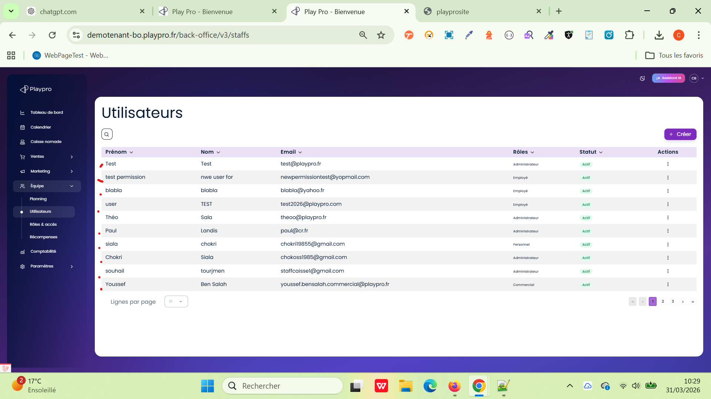

 | PLPRB-2136 Email unique admin / client tester l’unicité sur le rôle ET l’email. TC1 – Cas principal (IMPORTANT) | 1) L'admin est sur la page de la connexion VIA URL: https://demotenant-bo.playpro.fr/ back-office/login 2) L'admin se connecte au back-office avec un email et un mot de passe valides 3) L'admin a l'accés vers la page des staffs https://demotenant-bo.playpro.fr/ back-office/v3/staffs 4) L'admin a l'accés vers la page des roles https://demotenant-bo.playpro.fr/ back-office/v3/roles | 1) Aller sur le site front 2) Passer une commande avec email : testqa@mail.com 👉 (créé automatiquement un client) 3) Aller au back-office 4) Créer un utilisateur admin avec : testqa@mail.com |  |  | ✅ Création OK ❌ Pas de message “email déjà utilisé” | Passed | 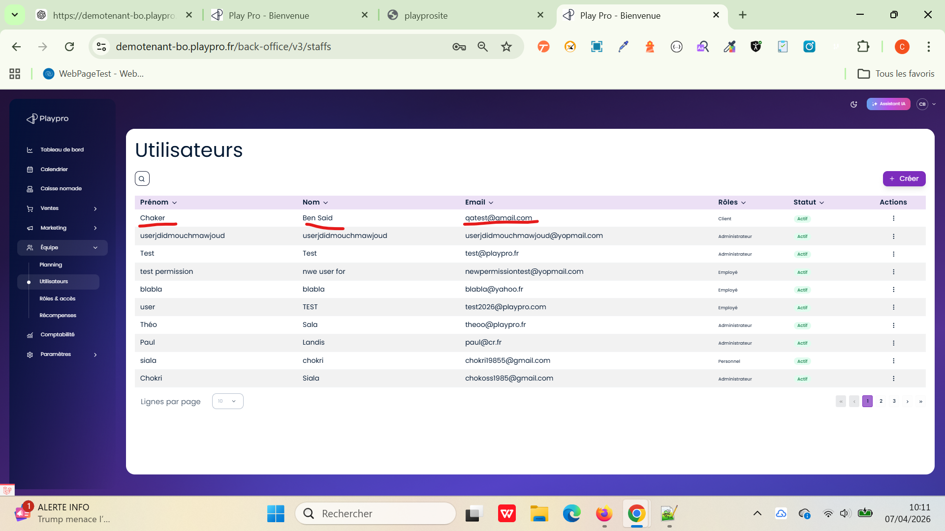 | 
 | PLPRB-2136 Email unique admin / client tester l’unicité sur le rôle ET l’email. TC2 – Duplication même rôle (client) | 1) L'admin est sur la page de la connexion VIA URL: https://demotenant-bo.playpro.fr/ back-office/login 2) L'admin se connecte au back-office avec un email et un mot de passe valides 3) L'admin a l'accés vers la page des staffs https://demotenant-bo.playpro.fr/ back-office/v3/staffs 4) L'admin a l'accés vers la page des roles https://demotenant-bo.playpro.fr/ back-office/v3/roles | 1) Créer client avec : client@mail.com 2) Recréer client avec même email |  |  | ❌ Erreur unicité | Passed | 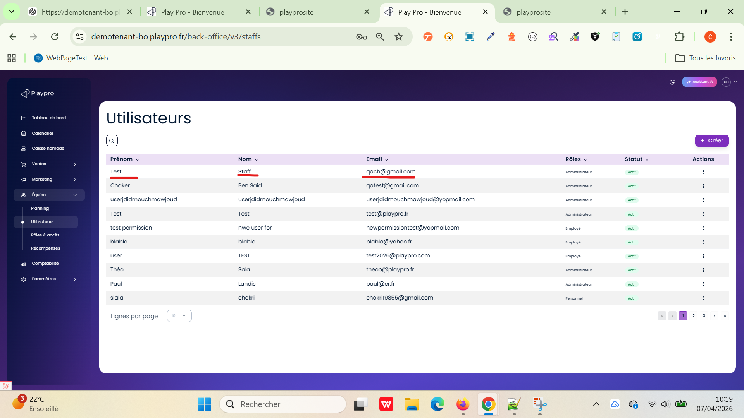
 | PLPRB-2136 Email unique admin / client tester l’unicité sur le rôle ET l’email. TC3 – Duplication même rôle (admin) | 1) L'admin est sur la page de la connexion VIA URL: https://demotenant-bo.playpro.fr/ back-office/login 2) L'admin se connecte au back-office avec un email et un mot de passe valides 3) L'admin a l'accés vers la page des staffs https://demotenant-bo.playpro.fr/ back-office/v3/staffs 4) L'admin a l'accés vers la page des roles https://demotenant-bo.playpro.fr/ back-office/v3/roles | 1) Créer admin avec : admin@mail.com 2) Recréer admin avec même email |  |  | ❌ Erreur unicité | Passed
 | PLPRB-2136 Email unique admin / client tester l’unicité sur le rôle ET l’email. Depuis Page Staffs/Utilisateurs BackOffice | 1) L'admin est sur la page de la connexion VIA URL: https://demotenant-bo.playpro.fr/ back-office/login 2) L'admin se connecte au back-office avec un email et un mot de passe valides 3) L'admin a l'accés vers la page des staffs https://demotenant-bo.playpro.fr/ back-office/v3/staffs 4) L'admin a l'accés vers la page des roles https://demotenant-bo.playpro.fr/ back-office/v3/roles | 1) Ajouter un nouveau Staff (Role: Admin) avec email: BOChTest@gmail.com 2) Rester aux staffs/utilisateurs 3) Ajouter un nouveau Staff (Role: Client) 4) vérifier La validation (msg + error si existe) sur Emails de la création |  | Affichage msg d'ereur si je crée client: Cette adresse e-mail est déjà utilisée par un membre de l'équipe. ====> Un email admin je peux le conencter sur Site | ✔️ Création admin OK ✔️ Pas d’erreur "email déjà utilisé" Règle à valider : ✔️ Un email peut exister une fois par rôle ❌ Mais pas plusieurs fois dans le même rôle | Passed | 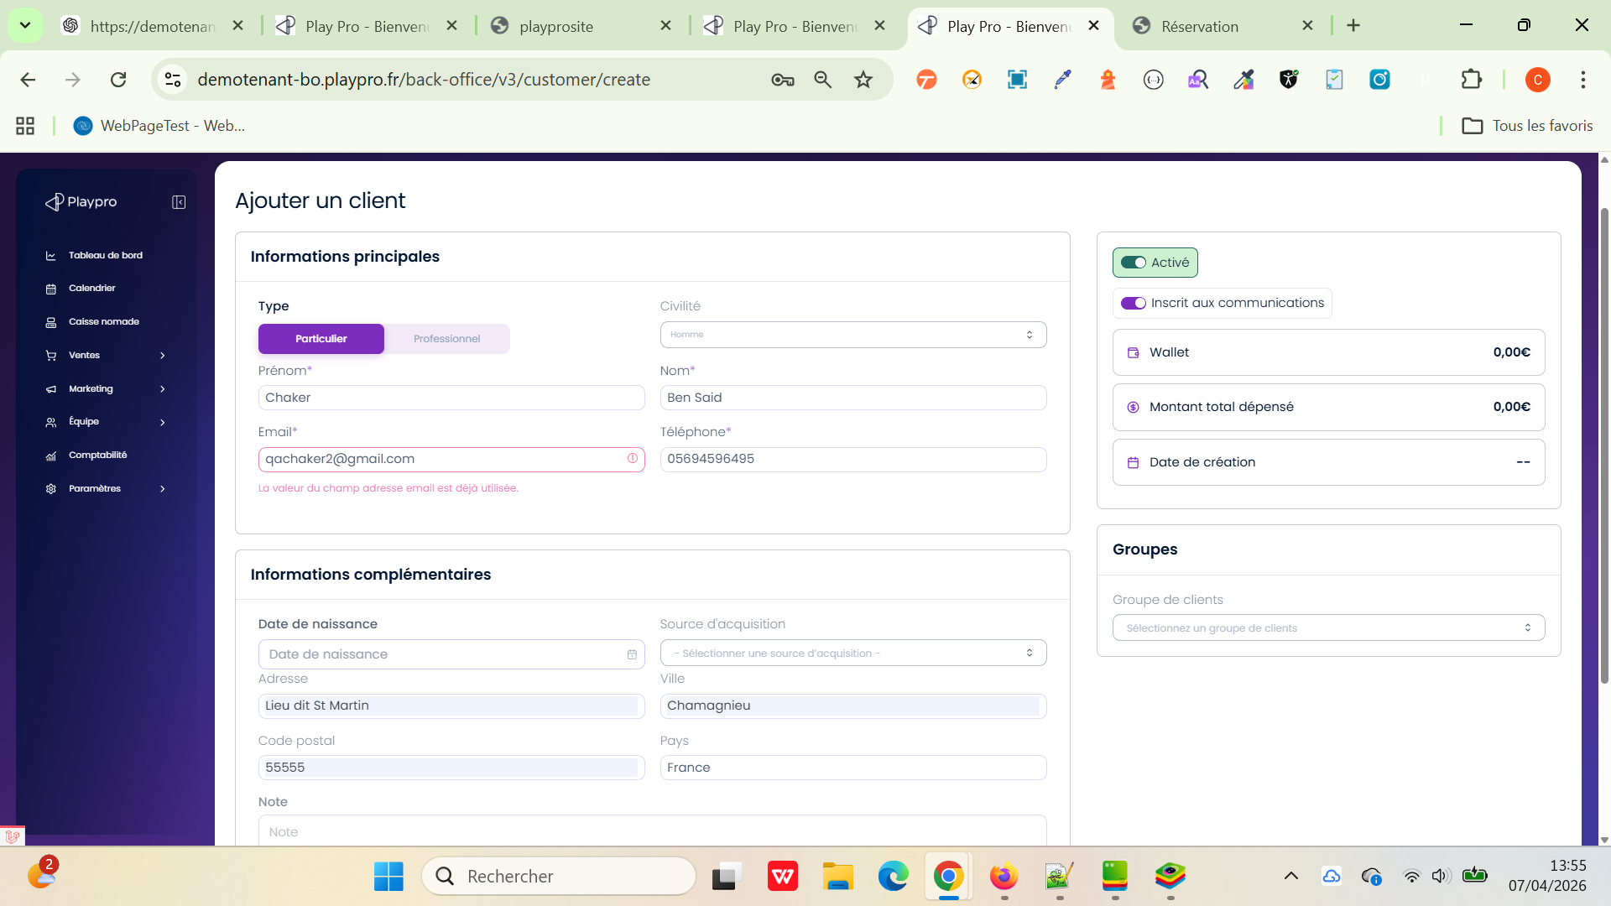
 | PLPRB-2136 Email unique admin / client tester l’unicité sur le rôle ET l’email. Depuis Page Staffs/Utilisateurs BackOffice | 1) L'admin est sur la page de la connexion VIA URL: https://demotenant-bo.playpro.fr/ back-office/login 2) L'admin se connecte au back-office avec un email et un mot de passe valides 3) L'admin a l'accés vers la page des staffs https://demotenant-bo.playpro.fr/ back-office/v3/staffs 4) L'admin a l'accés vers la page des roles https://demotenant-bo.playpro.fr/ back-office/v3/roles | 1) Ajouter un nouveau Staff (Role: Client) avec email: BOChTest@gmail.com 2) Rester aux staffs/utilisateurs 3) Ajouter un nouveau Staff (Role: Admin) 4) vérifier La validation (msg + error si existe) sur Emails de la création |  | Affichage msg de success | ✔️ Création admin OK ✔️ Pas d’erreur "email déjà utilisé" Règle à valider : ✔️ Un email peut exister une fois par rôle ❌ Mais pas plusieurs fois dans le même rôle | Passed

 | PLPRB-2136 Email unique admin / client tester l’unicité sur le rôle ET l’email. TC4 – Cas inverse | 1) L'admin est sur la page de la connexion VIA URL: https://demotenant-bo.playpro.fr/ back-office/login 2) L'admin se connecte au back-office avec un email et un mot de passe valides 3) L'admin a l'accés vers la page des staffs https://demotenant-bo.playpro.fr/ back-office/v3/staffs 4) L'admin a l'accés vers la page des roles https://demotenant-bo.playpro.fr/ back-office/v3/roles | 1) Aller vers Équipe > Utilisateurs 2) Créer admin avec email: admin@gmail.com 3) Passer commande avec même email |  | Je reçois un message d'erreur: La valeur du champ adresse email est déjà utilisée. ====> Un email admin je peux le conencter sur Site | Client créé (ET commande OK) | Passed

 | Suppression admin avec meme email | 1) L'admin est sur la page de la connexion VIA URL: https://demotenant-bo.playpro.fr/ back-office/login 2) L'admin se connecte au back-office avec un email et un mot de passe valides 3) L'admin a l'accés vers la page des staffs https://demotenant-bo.playpro.fr/ back-office/v3/staffs 4) L'admin a l'accés vers la page des roles https://demotenant-bo.playpro.fr/ back-office/v3/roles | 1) Aller vers Equipe > Utilisateurs 2) Supprimer un admin avec email: qachaker2@gmail.com 3) Refraichir la page 4) Créer un nouveau Admin avec meme email: qachaker2@gmail.com |  | un message d'erreur qui s'affiche: Cette adresse e-mail est déjà utilisée par un membre de l'équipe. | Echec de création un nouveau admin avec Le meme email aprés le supprimer | Passed | 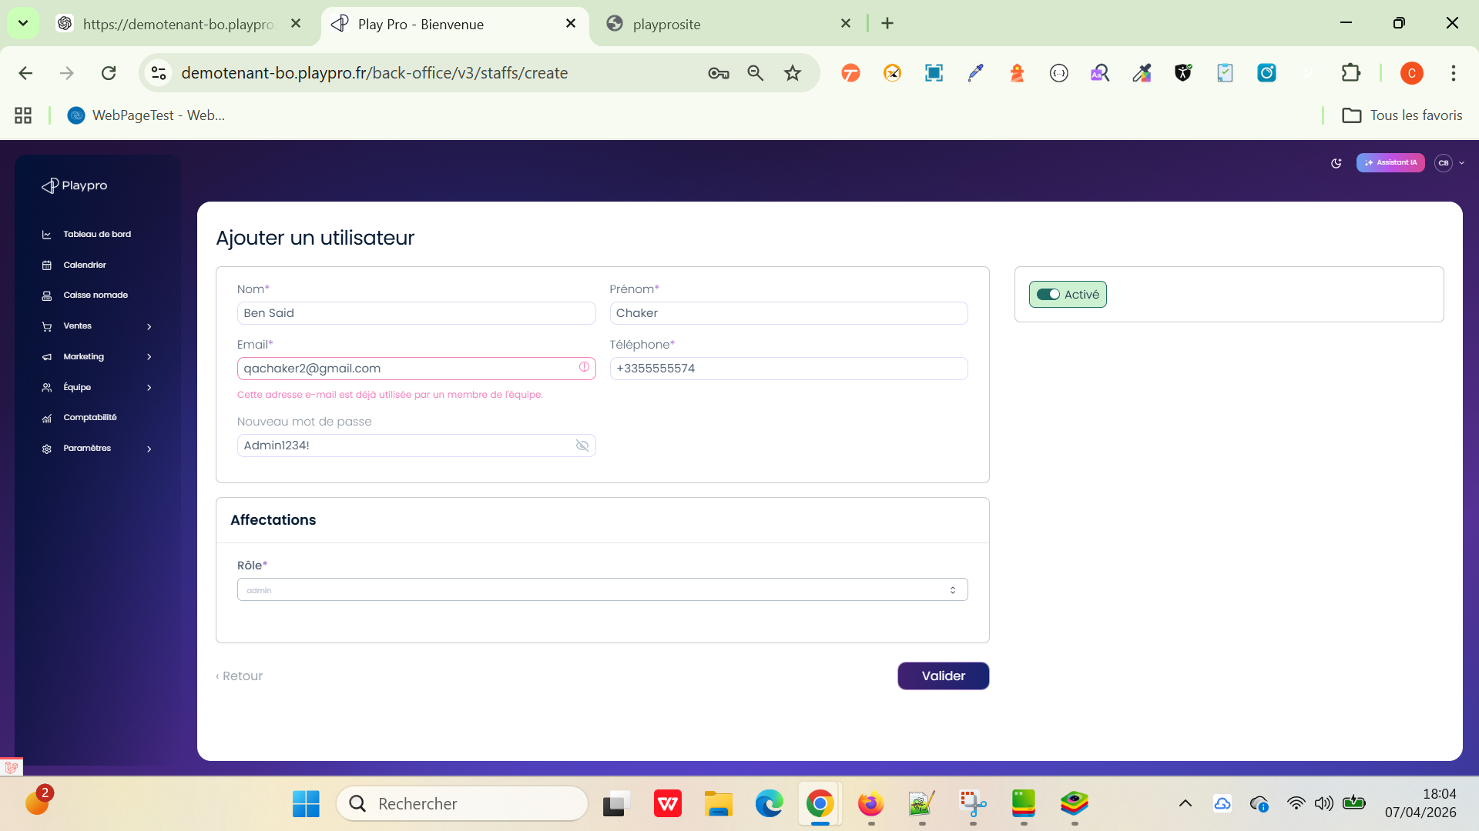

 | Planning équipe > Impossible de changer de semaine Équipe > Planning | 1) L'admin est sur la page de la connexion VIA URL: https://demotenant-bo.playpro.fr/ back-office/login 2) L'admin se connecte au back-office avec un email et un mot de passe valides 3) L'admin a l'accés vers la page calendrier staffs https://demotenant-bo.playpro.fr/ back-office/planning/staffs | 1) Cliquer sur un créneau pour un employé pour semaine Semaine 15, 2026 2) Ajouter un planning pour un employé 3) passer vers la semaine suivante par fléche > Semaine 16, 2026 4) vérifier load datatable de planning | 1) Thomas Obé Lundi - ? - Mardi 01:40 - 02:00 02:00 - 02:00 | Uncaught ReferenceError: loadDatatable is not defined load data table correctement | Si on change la semaine et on bascule vers la semaine suivante ou précédente la semainde doit refraichir correctement | Passed | 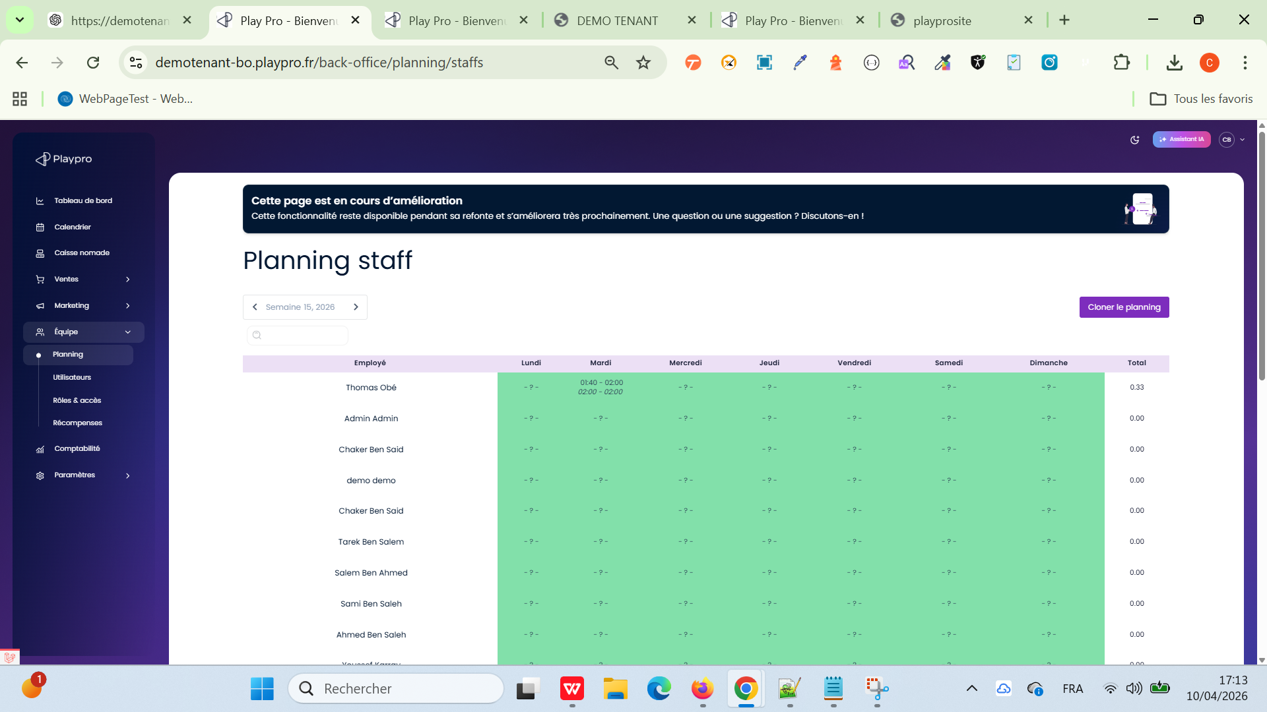

 |  |  | hat
 | TC_PLPRB_1868_01 Vérification de l’affichage du menu meme avec les permissions utilisateur | 1) L'admin est sur la page de la connexion VIA URL: https://demotenant-bo.playpro.fr/ back-office/login 2) L'admin se connecte au back-office avec un email et un mot de passe valides 3) L'admin a l'accés vers la page calendrier staffs https://demotenant-bo.playpro.fr/ back-office/planning/staffs 4) L'admin avec rôle personnalisé (permissions restreintes) Exemple : ✔ accès : Dashboard, Ventes ❌ pas accès : Paramètres, Website settings, Marketing… | 1) Se connecter au back-office avec un utilisateur à permissions limitées 2) Observer le menu latéral gauche 3) Identifier les modules affichés : Tableau de bord Ventes Marketing Paramètres Website settings etc. 4) Comparer avec les permissions configurées pour ce rôle |  | Tous les modules sont visibles dans le menu : même ceux non autorisés Exemple : Website settings visible Paramètres visible même si accès refusé au clic (ou pas) | L’utilisateur voit: les modules autorisés & Les modules non autorisés | Passed

 | fix(staff): show functional role in edit form, hide employee marker exclude employee/client/super-admin from the options | 1) L'admin est sur la page de la connexion VIA URL: https://demotenant-bo.playpro.fr/ back-office/login 2) L'admin se connecte au back-office avec un email et un mot de passe valides 3) L'admin a l'accés vers la page calendrier staffs https://demotenant-bo.playpro.fr/ back-office/planning/staffs 4) L'admin est sur la formule de création d'un staff, en choisiant un role | 1) Créer un nouveau staff avec : Administrateur Manager Opérateur Comptable 2) vérifier : + Le staff est créé avec succès. + Il peut se connecter au BO. + En base ou via les permissions, il possède toujours le rôle employee. + Les permissions du rôle sélectionné fonctionnent correctement. |  |  | Le développeur a explicitement indiqué que : employee est un rôle technique obligatoire pour se connecter au BO. Un staff possède toujours : employee (technique) un rôle métier (Administrateur, Manager, Opérateur, Comptable...) Le rôle employee est désormais caché dans la liste des rôles. Le backend le réajoute automatiquement lors de l'enregistrement (syncRoles). | Passed

 | PLPRB-2388 – Staff > Réactiver | 1) L'admin est sur la page de la connexion VIA URL: https://demotenant-bo.playpro.fr/ back-office/login 2) L'admin se connecte au back-office avec un email et un mot de passe valides 3) L'admin a l'accés vers la page calendrier staffs https://demotenant-bo.playpro.fr/ back-office/planning/staffs 4) Un utilisateur staff existe avec le statut Suspendu. Exemple : Prénom : Chaker Nom : Ben Said Email : chstaff@gmail.com Rôle : Administrateur Statut : Suspendu | 1) Aller dans BO > Équipe > Utilisateurs. 2) Rechercher l'utilisateur suspendu. 3) Vérifier que le menu Actions (...) affiche : Modifier Réactiver Supprimer 4) Cliquer sur Réactiver. 5) Confirmer l'action si une popup de confirmation apparaît. 6) Actualiser la page si nécessaire. |  | 1) Après clic sur Réactiver, l'utilisateur reste affiche dans la liste. 2) Le compte doit simplement être réactivé. WS: https://demotenant-bo.playpro.fr/api/ v3/staffs/enable Method: POST Code d'état: 200 OK Payload: {"id":1809} Response: {"message":"Un membre du personnel activ\u00e9 avec succ\u00e8s","success":true,"locale":"fr"} | L'utilisateur reste présent dans la liste. Son statut passe de Suspendu à Actif. Son email reste inchangé. Aucune modification du compte n'est effectuée en base hormis le changement de statut. L'utilisateur peut à nouveau se connecter selon ses permissions. | Passed | 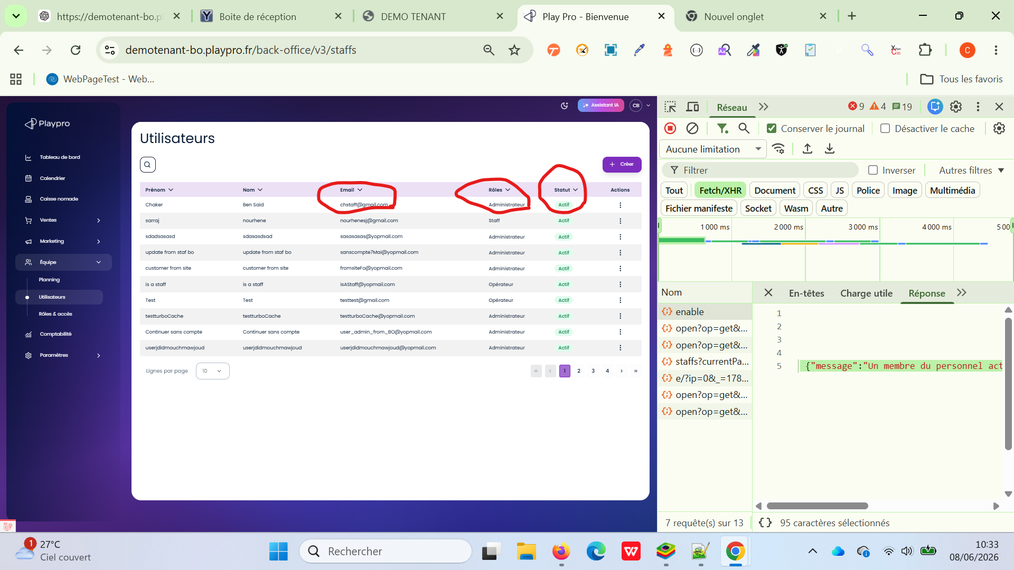

 | PLPRB-2389 Ajouter code pin dans Staff Description A la création d’un compte, le code pin par défaut est 0000 https://ludemia-bo.playpro.fr/ back-office/v3/staffs/3709/edit https://ludemia-bo.playpro.fr/ back-office/v3/staffs/create Lors d’une création ou modification d’un staff, il faut ajouter un champs “Code pin” à côté de mot de passe Ce champ sera pré-rempli par 0000 et obligatoire | 1) L'admin est sur la page de la connexion VIA URL: https://demotenant-bo.playpro.fr/ back-office/login 2) L'admin se connecte au back-office avec un email et un mot de passe valides 3) L'admin a l'accés vers la page calendrier staffs https://demotenant-bo.playpro.fr/ back-office/planning/staffs 4) L'admin est déjà le droit d'ouvrir la formulaire create staff | 1) Cliquer sur Créer 2) Vérifier la présence du champ Code pin à côté du mot de passe. 3) Vérifier que le champ est prérempli avec 0000. 4) Remplir les autres champs obligatoires. 5) Enregistrer. |  | Le code pin input est présent avec default value : 0000 et nouveau staff est crée aprés remplir toutes les données | Le champ Code pin est visible. La valeur par défaut est 0000. La création du staff est possible avec le code pin par défaut. Le code pin est sauvegardé. | Passed | 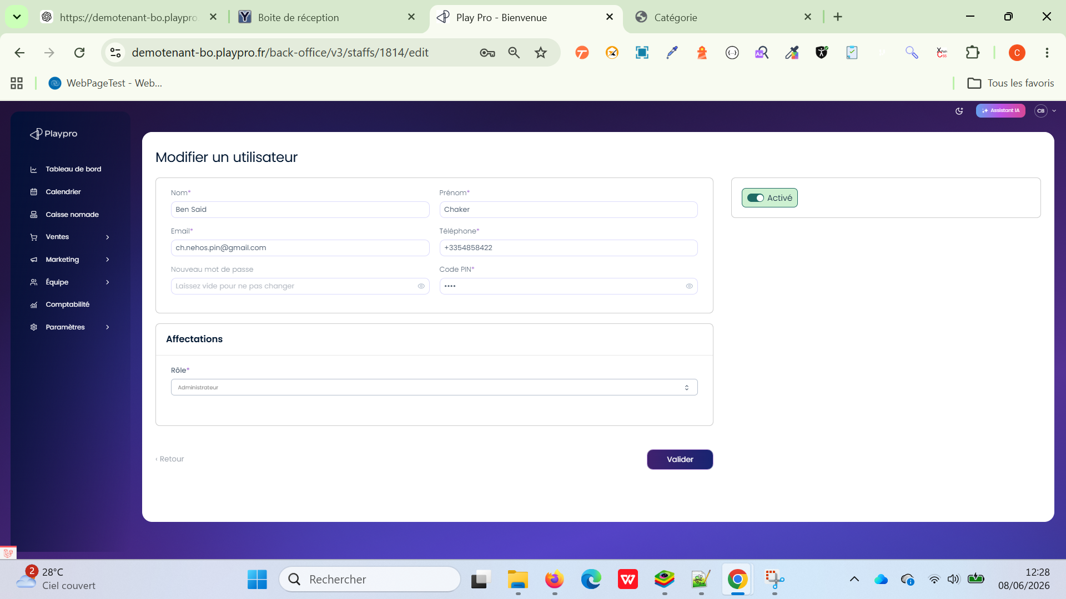

 | PLPRB-2385 Planning v3 clean version TC01: Affichage des employés dans le fichier Excel | 1) L'admin est sur la page de la connexion VIA URL: https://demotenant-bo.playpro.fr/ back-office/login 2) L'admin se connecte au back-office avec un email et un mot de passe valides 3) L'admin a l'accés vers la page calendrier staffs V3 https://chakerqa-bo.playpro.fr/back-office/ v3/planning/staffs 4) Utilisateurs existants : Prénom Nom Tarek Ben Ahmed Saleh Test Chaker Ben Said Admin Admin | 1) Cliquer sur Télécharger. 2) Ouvrir le fichier Excel généré. |  |  | Dans le modèle Excel : Tarek Saleh Chaker Admin Le nom de famille ne doit pas être affiché. | Passed
 | PLPRB-2385 Planning v3 clean version TC02: Gestion des prénoms identiques | 1) L'admin est sur la page de la connexion VIA URL: https://demotenant-bo.playpro.fr/ back-office/login 2) L'admin se connecte au back-office avec un email et un mot de passe valides 3) L'admin a l'accés vers la page calendrier staffs V3 https://chakerqa-bo.playpro.fr/back-office/ v3/planning/staffs 4) Utilisateurs existants : Prénom Nom Tarek Ben Ahmed Saleh Test Chaker Ben Said Admin Admin | 1) Cliquer sur Télécharger. 2) Ouvrir le fichier Excel généré. |  |  | Pour éviter les doublons : Ahmed B Ahmed T La première lettre du nom doit être ajoutée lorsque plusieurs employés ont le même prénom. | Passed
 | PLPRB-2385 Planning v3 clean version TC03: Responsable du planning | 1) L'admin est sur la page de la connexion VIA URL: https://demotenant-bo.playpro.fr/ back-office/login 2) L'admin se connecte au back-office avec un email et un mot de passe valides 3) L'admin a l'accés vers la page calendrier staffs V3 https://chakerqa-bo.playpro.fr/back-office/ v3/planning/staffs 4) Utilisateurs existants : Prénom Nom Tarek Ben Ahmed Saleh Test Chaker Ben Said Admin Admin | 1) Ouvrir le planning. 2) Cliquer sur Envoyer. 3) Télécharger le planning généré 4) consulter le document envoyé. |  |  | Le responsable du planning affiché dans le document doit être : Chaker Ben Said (c'est l'utilisateur qui a cliqué sur Envoyer). | Passed
 | PLPRB-2385 Planning v3 clean version TC04: Nom du fichier | 1) L'admin est sur la page de la connexion VIA URL: https://demotenant-bo.playpro.fr/ back-office/login 2) L'admin se connecte au back-office avec un email et un mot de passe valides 3) L'admin a l'accés vers la page calendrier staffs V3 https://chakerqa-bo.playpro.fr/back-office/ v3/planning/staffs 4) Utilisateurs existants : Prénom Nom Tarek Ben Ahmed Saleh Test Chaker Ben Said Admin Admin | 1) Aller sur la semaine 24 de 2026. 2) Cliquer sur Télécharger. |  |  | Le fichier téléchargé doit être nommé : Planning Semaine 24 2026.xlsx ou selon la convention exacte définie par le métier : Planning Semaine 24 - 2026.xlsx mais il ne doit plus avoir un nom générique du type : Modele Planning PlayPro.xlsx | Passed
 | PLPRB-2385 Planning v3 clean version TC05: PLPRB-2383 - Modèle mail envoi planning, il faut tester que le mail envoyé lors du clic sur Envoyer utilise bien le nouveau template et remplace correctement les variables. | 1) L'admin est sur la page de la connexion VIA URL: https://demotenant-bo.playpro.fr/ back-office/login 2) L'admin se connecte au back-office avec un email et un mot de passe valides 3) L'admin a l'accés vers la page calendrier staffs V3 https://chakerqa-bo.playpro.fr/back-office/ v3/planning/staffs 4) Utilisateurs existants : Prénom Nom Tarek Ben Ahmed Saleh Test Chaker Ben Said Admin Admin 5) Un employé possède une adresse email valide. Semaine 24/2026. | 1) Se positionner sur la semaine 24 de 2026. 2) Cliquer sur Envoyer. 3) Ouvrir la boîte mail du collaborateur concerné. 4) Consulter le mail reçu. |  |  | Objet Planning — 08/06/2026 → 14/06/2026 Corps du mail Bonjour Tarek, Voici ton planning pour la période du 08/06/2026 au 14/06/2026. Merci de vérifier ton planning dès réception. En cas de question ou d’erreur, n’hésite pas à nous contacter. Bonne journée, Nom de l'entreprise | Passed
 | PLPRB-2385 Planning v3 clean version TC06: PLPRB-2383 - Modèle mail envoi planning, il faut tester que le mail envoyé lors du clic sur Envoyer utilise bien le nouveau template et remplace correctement les variables. | 1) L'admin est sur la page de la connexion VIA URL: https://demotenant-bo.playpro.fr/ back-office/login 2) L'admin se connecte au back-office avec un email et un mot de passe valides 3) L'admin a l'accés vers la page calendrier staffs V3 https://chakerqa-bo.playpro.fr/back-office/ v3/planning/staffs 4) Utilisateurs existants : Prénom Nom Tarek Ben Ahmed Saleh Test Chaker Ben Said Admin Admin 5) Un employé possède une adresse email valide. Semaine 24/2026. | 1) Se positionner sur la semaine 24 de 2026. 2) Cliquer sur Envoyer. 3) Ouvrir la boîte mail du collaborateur concerné. 4) Consulter le mail reçu. |  |  | Objet Planning — 08/06/2026 → 14/06/2026 Corps du mail Bonjour Tarek, Voici ton planning pour la période du 08/06/2026 au 14/06/2026. Merci de vérifier ton planning dès réception. En cas de question ou d’erreur, n’hésite pas à nous contacter. Bonne journée, Nom de l'entreprise | Passed
 | PLPRB-2381 Planning Staff > Copier la semaine vers... | 1) L'admin est sur la page de la connexion VIA URL: https://testetablissement-bo.playpro.fr/ back-office/login 2) L'admin se connecte au back-office avec un email et un mot de passe valides 3) L'admin a l'accés vers la page calendrier staffs V3 https://testetablissement-bo.playpro.fr/ back-office/v3/planning/staffs 4) Utilisateurs existants : - super admin - Chaker Ben Said - Client supprimé - Chaker Ben Said | 1) Aller dans Équipe > Planning. 2) Se positionner sur la semaine 24. 3) Sur la ligne de Chaker Ben Said, cliquer sur le menu d'actions (...). 4) Cliquer sur Copier la semaine vers... 5) Sélectionner comme employé cible : Super Admin. 6) Sélectionner comme semaine destination : Semaine 25. 7) Valider. |  | Lorsque je passe à la semaine 25, je reçois les memes créneaux, ils sont copiées correctement. WS: https://testetablissement-bo.playpro.fr/ back-office/v3/planning/staffs/copy_multiple Method: POST Code d'état: 200 OK Payload: {"source_staff_id":10,"source_week":"2026-W24", "target_staff_id":3,"target_weeks":["2026-W25"], "overwrite":true} Response: {"success":true, "message":"Planning copied successfully"} | Message de succès affiché. Les shifts de la semaine 24 de Chaker sont copiés sur Super Admin en semaine 25. Les horaires sont identiques. | Passed | 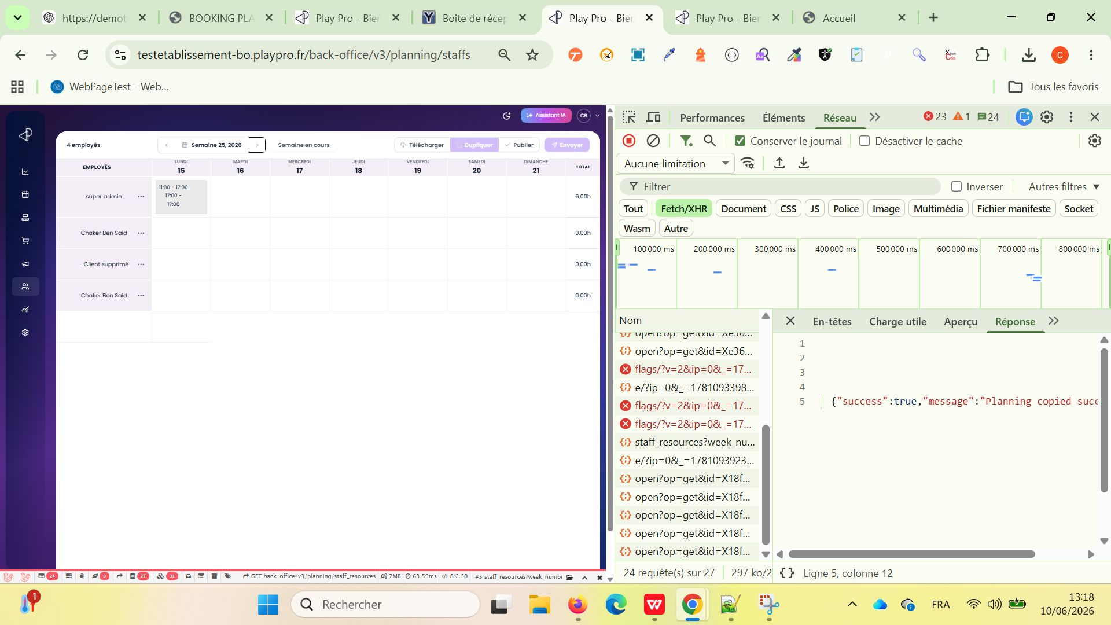
 | PLPRB-2412 Titre : Vérifier que les utilisateurs ayant le rôle Super Admin ne sont jamais affichés dans le module Planning Staff V3 | 1) L'admin est sur la page de la connexion VIA URL: https://testetablissement-bo.playpro.fr/ back-office/login 2) L'admin se connecte au back-office avec un email et un mot de passe valides 3) L'admin a l'accés vers la page Utilisateurs https://demotenant-bo.playpro.fr/ back-office/v3/staffs 3) L'admin a l'accés vers la page calendrier staffs V3 https://testetablissement-bo.playpro.fr/ back-office/v3/planning/staffs 4) Un utilisateur avec le rôle Super Admin existe. Email: super-admin@playpro.fr Mot de passe: playpro2026@ 5) Un ou plusieurs utilisateurs avec les rôles Administrateur, Manager, Opérateur ou Comptable existent. | 1) Vérifier la liste des employés affichés dans le tableau du planning. 2) Cliquer sur Télécharger. 3) Vérifier la liste des staffs proposée dans la popup. 4) Fermer la popup. 5) Cliquer sur Envoyer. 6) Vérifier la liste des staffs proposée dans la popup. |  | le rôle Super Admin n'est affiché : dans le tableau du planning ; dans la popup Télécharger ; dans la popup Envoyer. | Aucun utilisateur ayant le rôle Super Admin n'est affiché : dans le tableau du planning ; dans la popup Télécharger ; dans la popup Envoyer. Seuls les profils autorisés (Administrateur, Manager, Opérateur, Comptable, etc.) sont visibles. L'utilisateur Administrateur reste affiché et sélectionnable. | Passed
 | Ajout d'une ressource externe sans staff existant Planning Staff V3 – Ajouter une ressource externe lorsque aucun staff n'est présent | 1) L'admin est sur la page de la connexion VIA URL: https://test-qa-chaker-bo.playpro.fr/ back-office/login 2) L'admin se connecte au back-office avec un email et un mot de passe valides 3) L'admin a l'accés vers la page Utilisateurs https://test-qa-chaker-bo.playpro.fr/ back-office/v3/staffs 3) L'admin a l'accés vers la page calendrier staffs V3 https://test-qa-chaker-bo.playpro.fr/ back-office/v3/planning/staffs 4) Un utilisateur avec le rôle Super Admin existe. Email: super-admin@playpro.fr Mot de passe: playpro2026@ 5) Aucun utilisateur staff (Manager, Opérateur, Comptable, etc.) n'est présent dans le planning. | 1) Accéder à Planning Staff V3. 2) Vérifier que la liste des staffs est vide. 3) Cliquer sur le bouton +. 4) Vérifier que la popup d'ajout s'ouvre. 5) Sélectionner Ajouter une ressource externe. 6) Renseigner les informations obligatoires. 7) Enregistrer. |  | Le popup resource externe s'ouvre et un ressource externe s'ajoute avec un Nom et un Email "id":1,"uid":"1w3ysocpr_1781533832492", "name":"Chaker Ben Said", "email":"test-qa-admin@yopmail.com", "total":"0.00"}]} | La popup s'ouvre même si aucun staff n'existe. La ressource externe est créée avec succès. La ressource externe apparaît dans le planning. Aucun utilisateur n'est ajouté dans Équipe > Utilisateurs. La ressource externe est stockée dans la table dédiée aux ressources externes et reste indépendante des utilisateurs du Back Office. | Passed
 | Validation des corrections du module Planning Staff V3 | 1) L'admin est sur la page de la connexion VIA URL: https://demotenant-bo.playpro.fr/ back-office/login 2) L'admin se connecte au back-office avec un email et un mot de passe valides 3) L'admin a l'accés vers la page Utilisateurs https://demotenant-bo.playpro.fr/ back-office/v3/staffs 3) L'admin a l'accés vers la page calendrier staffs V3 https://demotenant-bo.playpro.fr/ back-office/v3/planning/staffs 4) un employé avec des shifts, un employé sans shift, une ressource externe, une semaine contenant des shifts en brouillon et une semaine vide. | 1) Ouvrir Planning Staff V3. 2) Tester la sélection des collaborateurs : 3) cocher plusieurs collaborateurs ; 4) vérifier les actions Tout sélectionner / Tout désélectionner. 5) Ouvrir la popup Télécharger ou Envoyer le planning. 6) Vérifier : le libellé des semaines ; le texte Affichés sur le planning ; les rôles affichés (Ressource externe, Administrateur, Staff...). 7) Modifier un shift existant puis enregistrer. 8) Créer un nouveau shift. 9) Vérifier les heures proposées par défaut. 10) Vérifier qu'un shift avec une heure de début identique à l'heure de fin ne peut pas être enregistré. 11) Vérifier l'affichage du total d'heures. 12) Tester la sélection d'une semaine via le Date Picker. 13) Vérifier les boutons d'action (Publier, menu "...") sur une semaine vide puis sur une semaine contenant des brouillons. 14) Tester l'envoi et le téléchargement du planning incluant une ressource externe. |  | Ca cas de test unique est adapté pour la validation du ticket PLPRB-2434 Planning Staff > Reviews, car il couvre l'ensemble des corrections fonctionnelles annoncées | Les options Tout sélectionner / Tout désélectionner s'affichent selon le contexte. Les semaines sont affichées sous la forme Semaine XX. Le libellé Affichés sur le planning est utilisé. Le format horaire respecte la langue (pas de AM/PM en français). La modification d'un shift affiche un message de modification et non de création. Les nouveaux shifts proposent par défaut 08:00 → 18:00. Un shift avec la même heure de début et de fin ne peut pas être validé. Le menu "..." est masqué lorsqu'aucune action n'est possible. Les totaux d'heures sont correctement formatés (0h, 2h, 8h30...). Le Date Picker permet une sélection par semaine. Le bouton Publier est grisé lorsqu'aucun shift publiable n'est présent. Les ressources externes sont correctement libellées (Ressource externe) et les rôles affichent une majuscule. Aucune régression n'est observée sur le fonctionnement général du Planning Staff V3. | Passed
 | PLPRB-2473 Planning équipe > Total horaires Planning V3 Vérifier l'affichage du total des heures en format décimal (format paie) dans le Planning équipe. | 1) L'admin est sur la page de la connexion VIA URL: https://demotenant-bo.playpro.fr/ back-office/login 2) L'admin se connecte au back-office avec un email et un mot de passe valides 3) L'admin a l'accés vers la page Utilisateurs https://demotenant-bo.playpro.fr/ back-office/v3/staffs 3) L'admin a l'accés vers la page calendrier staffs V3 https://demotenant-bo.playpro.fr/ back-office/v3/planning/staffs 4) Un membre du personnel possède des horaires planifiés totalisant 29 heures 30 minutes. | 1) Accéder à Planning équipe. 2) Sélectionner la période contenant les horaires du collaborateur. 3) Vérifier le total des heures affiché pour ce collaborateur. |  | Total: 29,5h | Le total des heures est affiché au format décimal (format paie). Pour un total de 29 heures 30 minutes, la valeur affichée doit être : 29,5 h La valeur 13h50 ne doit plus être affichée, car elle correspond à une mauvaise conversion des minutes en décimales. | Passed

 | PLPRB-2609 Planning > Heure de fin sur 2nd ligne Vérifier qu'aucune deuxième ligne inutile n'est créée pour un shift se terminant ou commençant à 00:00. | 1) L'admin est sur la page de la connexion VIA URL: https://demotenant-bo.playpro.fr/ back-office/login 2) L'admin se connecte au back-office avec un email et un mot de passe valides 3) L'admin a l'accés vers la page Utilisateurs https://demotenant-bo.playpro.fr/ back-office/v3/staffs 3) L'admin a l'accés vers la page calendrier staffs V3 https://demotenant-bo.playpro.fr/ back-office/v3/planning/staffs 4) Disposer d'un employé modifiable. | Scénario 1 : Shift de 18:00 à 00:00 1) Ouvrir le planning d'un employé. 2) Ajouter un shift : Début : 18:00 Fin : 00:00 3) Enregistrer le planning. ------------------------------------------------------------- Scénario 2 : Shift de 00:00 à 01:00 1) Ajouter un nouveau shift : Début : 00:00 Fin : 01:00 2) Enregistrer le planning. |  |  | Résultat attendu de scénario 1 Le planning affiche uniquement : le shift 18:00 → 00:00. Aucune deuxième ligne de type 23:59 → 23:59 n'est générée. Le total des heures est correct. ------------------------------------------------ Résultat attendu de scénario 2 Le planning affiche uniquement : le shift 00:00 → 01:00. Aucune deuxième ligne de type 01:00 → 01:00 n'est générée. Le total des heures est correct. | Passed

 | Vérifier l'enregistrement d'un shift avec une pause intermédiaire. | 1) L'admin est sur la page de la connexion VIA URL: https://demotenant-bo.playpro.fr/ back-office/login 2) L'admin se connecte au back-office avec un email et un mot de passe valides 3) L'admin a l'accés vers la page Utilisateurs https://demotenant-bo.playpro.fr/ back-office/v3/staffs 3) L'admin a l'accés vers la page calendrier staffs V3 https://demotenant-bo.playpro.fr/ back-office/v3/planning/staffs 4) Disposer d'un employé modifiable. | 1) Ouvrir le planning d'un employé. 2) Créer un shift avec les horaires suivants : 14:00 → 19:30 20:00 → 22:00 3) Enregistrer le planning. |  |  | Le planning est enregistré exactement comme configuré : 14:00 → 19:30 20:00 → 22:00 La période 19:30 → 20:00 est bien considérée comme une pause et aucun shift n'est créé sur cette plage. | Test En Cours

 | PLPRB-2610 Planning > Heures de fin au lendemain Cas de test 1 : Création d'un shift sur une seule journée (cas nominal) | 1) L'admin est sur la page de la connexion VIA URL: https://demotenant-bo.playpro.fr/ back-office/login 2) L'admin se connecte au back-office avec un email et un mot de passe valides 3) L'admin a l'accés vers la page Utilisateurs https://demotenant-bo.playpro.fr/ back-office/v3/staffs 3) L'admin a l'accés vers la page calendrier staffs V3 https://demotenant-bo.playpro.fr/ back-office/v3/planning/staffs 4) Disposer d'un employé modifiable. | 1) Sélectionner Mardi. 2) Créer un shift : Début : 18:00 Fin : 23:00 3) Enregistrer. |  | Confirmé | Le shift est enregistré de 18:00 à 23:00. La durée est de 5h. Les 5 heures sont comptabilisées sur Mardi. | Passed
 | PLPRB-2610 Planning > Heures de fin au lendemain Cas de test 2 : Création d'un shift traversant minuit | 1) L'admin est sur la page de la connexion VIA URL: https://demotenant-bo.playpro.fr/ back-office/login 2) L'admin se connecte au back-office avec un email et un mot de passe valides 3) L'admin a l'accés vers la page Utilisateurs https://demotenant-bo.playpro.fr/ back-office/v3/staffs 3) L'admin a l'accés vers la page calendrier staffs V3 https://demotenant-bo.playpro.fr/ back-office/v3/planning/staffs 4) Disposer d'un employé modifiable. | 1) Sélectionner Mardi. 2) Créer un shift : Début : 18:00 Fin : 03:00 3) Enregistrer. | { "0": null, "1": { "id": 56, "parent_id": null, "resource_externe_uid": null, "user_id": 2385, "establishment_id": 1, "date": "2026-07-21", "start": "18:00", "end": "23:59", "lunch_start": "23:59", "lunch_end": "23:59", "created_at": "2026-07-24T09:16:27.000000Z", "updated_at": "2026-07-24T09:16:27.000000Z", "draft": 1, "note": "", "_merged_end": "03:00", "children": [ { "id": 57, "parent_id": 56, "resource_externe_uid": null, "user_id": 2385, "establishment_id": 1, "date": "2026-07-22", "start": "00:00", "end": "03:00", "lunch_start": "00:00", "lunch_end": "00:00", "created_at": "2026-07-24T09:16:27.000000Z", "updated_at": "2026-07-24T09:16:27.000000Z", "draft": 1, "note": "" } ] }, "2": null, "3": null, "4": null, "5": null, "6": null, "planning_exceptions": [], "user": { "id": 2385, "first_name": "Chaker", "last_name": "Ben Said", "role": null }, "total": "9,0h" }, |  | Le système accepte la saisie. Le shift est interprété comme : Mardi 18:00 → Mercredi 03:00 Durée calculée : 9 heures Les 9 heures sont entièrement rattachées à Mardi. | Passed
 | PLPRB-2610 Planning > Heures de fin au lendemain Cas de test 3 : Shift de nuit court | 1) L'admin est sur la page de la connexion VIA URL: https://demotenant-bo.playpro.fr/ back-office/login 2) L'admin se connecte au back-office avec un email et un mot de passe valides 3) L'admin a l'accés vers la page Utilisateurs https://demotenant-bo.playpro.fr/ back-office/v3/staffs 3) L'admin a l'accés vers la page calendrier staffs V3 https://demotenant-bo.playpro.fr/ back-office/v3/planning/staffs 4) Disposer d'un employé modifiable. | 1) Sélectionner Mardi. 2) Créer un shift : Début : 22:00 Fin : 02:00 3) Enregistrer. | { "0": null, "1": { "id": 58, "parent_id": null, "resource_externe_uid": null, "user_id": 2385, "establishment_id": 1, "date": "2026-07-21", "start": "22:00", "end": "23:59", "lunch_start": "23:59", "lunch_end": "23:59", "created_at": "2026-07-24T09:22:16.000000Z", "updated_at": "2026-07-24T09:22:16.000000Z", "draft": 1, "note": "", "_merged_end": "02:00", "children": [ { "id": 59, "parent_id": 58, "resource_externe_uid": null, "user_id": 2385, "establishment_id": 1, "date": "2026-07-22", "start": "00:00", "end": "02:00", "lunch_start": "00:00", "lunch_end": "00:00", "created_at": "2026-07-24T09:22:16.000000Z", "updated_at": "2026-07-24T09:22:16.000000Z", "draft": 1, "note": "" } ] }, "2": null, "3": null, "4": null, "5": null, "6": null, "planning_exceptions": [], "user": { "id": 2385, "first_name": "Chaker", "last_name": "Ben Said", "role": null }, "total": "4,0h" }, |  | Shift enregistré : Mardi 22:00 → Mercredi 02:00 Durée : 4 heures Les 4 heures sont comptabilisées sur Mardi. | Passed

 | PLPRB-2655 Équipe > Planning > réinitialisation à 08h-12h quand on ajoute multiple plages Vérifier que l'ajout d'une nouvelle plage horaire ne réinitialise plus les horaires déjà saisis. | 1) L'admin est sur la page de la connexion VIA URL: https://demotenant-bo.playpro.fr/ back-office/login 2) L'admin se connecte au back-office avec un email et un mot de passe valides 3) L'admin a l'accés vers la page Utilisateurs https://demotenant-bo.playpro.fr/ back-office/v3/staffs 3) L'admin a l'accés vers la page calendrier staffs V3 https://demotenant-bo.playpro.fr/ back-office/v3/planning/staffs 4) Disposer d'un employé modifiable. | 1) Ouvrir Équipe > Planning. 2) Cliquer sur Créer un shift. 3) Saisir une première plage horaire (ex. 14:00 → 19:30). 4) Cliquer sur le bouton Ajouter une plage horaire (+). 5) Saisir une deuxième plage horaire (ex. 20:00 → 22:00). 6) Vérifier les horaires affichés avant de sauvegarder. 7) Enregistrer le shift. |  | Confirmé La première plage reste n'est pas réinitialisée et La deuxiéme plage s'ajoute avec 30 min avancé au Heure de fin de la prmiére plage | La première plage horaire reste 14:00 → 19:30 et n'est pas réinitialisée à 08:00 → 12:00. La deuxième plage horaire est correctement ajoutée (20:00 → 22:00). Les deux plages sont enregistrées avec les horaires saisis par l'utilisateur, sans perte de données ni réinitialisation. | Passed | 